Fedlap
EREDMÉNYJEGYZÉK

2022. évi
ÁLTALÁNOS ÉS KÖZÉPISKOLÁSOK légpuskás és légpisztolyos
Megyei Bajnoksága



 | Megye: Bács-Kiskun

 | Helyszín: Nagykőrös

 | Időpont: 2022. 11. 12.

 | Versenyengedélyszám: |  | 406/C-11/03/2022

 |  | EREDMÉNYEK

Oklevél(állóA5)egyéni
ZLPU Leány KI 20

 |  | Czuczu Szilárda

név

 |  |  |  | részére

 |  | Az Általános és Középiskolák

 | Bács-Kiskun Megyei Bajnokságán

korcsoport | középiskolás leány |  |  |  |  | korcsoprtban

versenyszám | zártirányzékú légpuska 20 lövés

 | versenyszámban

köregység |  |  |  |  | 153

 |  |  | köregységgel elért

 |  |  |  |  | I.

 |  |  |  | helyezésért

 | Nagykőrös, 2022. november 12.

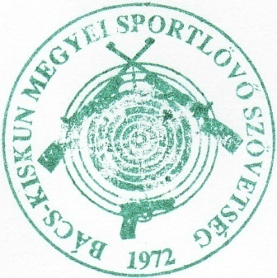

 | Szabó Ferenc |  |  |  |  |  | Nagy Mátyás

 | BKkMSSZ főtitkár |  |  |  |  |  | BKkMSSZ elnök

 |  | Csikós Alíz

név

 |  |  |  | részére

 |  | Az Általános és Középiskolák

 | Bács-Kiskun Megyei Bajnokságán

korcsoport | középiskolás leány |  |  |  |  | korcsoprtban

versenyszám | zártirányzékú légpuska 20 lövés

 | versenyszámban

köregység |  |  |  |  | 151

 |  |  | köregységgel elért

 |  |  |  |  | II.

 |  |  |  | helyezésért

 | Nagykőrös, 2022. november 12.

 | Szabó Ferenc |  |  |  |  |  | Nagy Mátyás

 | BKkMSSZ főtitkár |  |  |  |  |  | BKkMSSZ elnök

 |  | 0

név

 |  |  |  | részére

 |  | Az Általános és Középiskolák

 | Bács-Kiskun Megyei Bajnokságán

korcsoport | középiskolás leány |  |  |  |  | korcsoprtban

versenyszám | zártirányzékú légpuska 20 lövés

 | versenyszámban

köregység |  |  |  |  | 0

 |  |  | köregységgel elért

 |  |  |  |  | III.

 |  |  |  | helyezésért

 | Nagykőrös, 2022. november 12.

 | Szabó Ferenc |  |  |  |  |  | Nagy Mátyás

 | BKkMSSZ főtitkár |  |  |  |  |  | BKkMSSZ elnök

